Sheet1
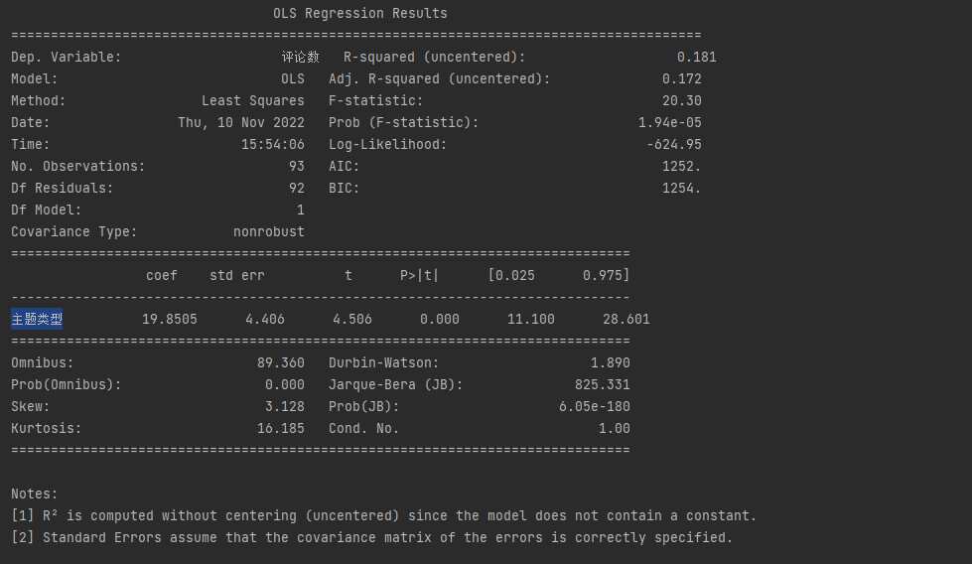
OLS Regression Results ======================================================================================= Dep. Variable: 评论数 R-squared (uncentered): 0.181 Model: OLS Adj. R-squared (uncentered): 0.172 Method: Least Squares F-statistic: 20.30 Date: Thu, 10 Nov 2022 Prob (F-statistic): 1.94e-05 Time: 15:54:06 Log-Likelihood: -624.95 No. Observations: 93 AIC: 1252. Df Residuals: 92 BIC: 1254. Df Model: 1 Covariance Type: nonrobust ============================================================================== coef std err t P>|t| [0.025 0.975] ------------------------------------------------------------------------------ 主题类型 19.8505 4.406 4.506 0.000 11.100 28.601 ============================================================================== Omnibus: 89.360 Durbin-Watson: 1.890 Prob(Omnibus): 0.000 Jarque-Bera (JB): 825.331 Skew: 3.128 Prob(JB): 6.05e-180 Kurtosis: 16.185 Cond. No. 1.00 ============================================================================== Notes: [1] R² is computed without centering (uncentered) since the model does not contain a constant. [2] Standard Errors assume that the covariance matrix of the errors is correctly specified.

解释表格 首先，我们知道什么是因变量，模型和方法。 OLS代表普通最小二乘法，“最小二乘法”方法意味着我们试图拟合一条回归线，该回归线可以最小化回归线距离的平方 Date、Time和观察次数（No.Observation）就是字面上的意思 残差和模型的Df与自由度有关 - “统计量最终计算中可以随意变化的值的数量 系数19.8505意味着随着主题类型增加1，评论数的预测值增加19.8505 其他一些重要的值是R平方 - 我们模型解释的方差百分比 标准误差（是统计抽样分布的标准偏差，最常见的是平均值） t分数和p值，用于假设检验 - RM具有统计学显着的p值; 没有为95％的置信区间主题类型（意思是我们预测在95％的置信度的值主题类型之间11.100至28.601）。

 | 代码生成效果表

